1 - 업무용승용차 관련비용등
http://cafe.daum.net/transtax/R8Xs/26 |  | 사업기간 | 2018-01-01 | ~ | 2018-12-31 |  | 빨간색 안에 기재 후 정리하여 "2-법인세신고제출용SHEET"에 다시 기재 |  |  |  |  |  |  |  | ※ 리스료-매입계산서 , 렌트료-매입 세금계산서(불공) 수취
NO. | 1 | 2 | 3 | 4 | 5 | 6 | 7 | 8 | 9 | 10 | 11 | 12 | 13 | 14 | 15
차명 | 제네시스 | 그랜저 | BMW 530I | 아반떼MD | K7 | 벤츠520D
차종 / 용도 | 대형/승용 | 대형/승용 | 대형/승용 | 대형/승용 | 중형/승용 | 대형/승용
승차정원 | 5명 | 5명 | 5명 | 5명 | 5명 | 5명
차량번호 | 63오4035 | 63오4036 | 63오4037 | 63오4038 | 63허4035 | 63오4039
명의구분(법인명의,렌트,리스) | 자사법인명의 | 자사법인명의 | 리스차량 | 리스차량 | 렌트(허·하·호) | 자사법인명의
리스·렌탈 캐피탈명 |  |  | BMW파이낸셜서비스코리아㈜ | BMW파이낸셜서비스코리아㈜ | AJ렌터카㈜
취득일(임차계약일) | 2015-09-02 | 2017-01-20 | 2016-05-16 | 2018-03-10 | 2018-07-15 | 2016-04-10
당해 양도일(임차종료일) |  |  | 2019-05-16 | 2021-03-10 | 2021-07-15 | 2018-07-20
업무전용(임직원한정)보험가입 | 가입 | 가입 | 가입 | 가입 | 가입 | 가입
보험기간 - 1 | 2017-09-02 | 2017-01-20 | 2016-05-16 | 2018-03-10 | 2018-07-15 | 2017-04-10
 | 2018-09-02 | 2018-01-20 | 2018-05-16 | 2019-03-10 | 2019-07-15 | 2018-04-10
보험기간 - 2 | 2018-09-02 | 2018-01-20 | 2018-05-16 |  |  | 2018-04-10
 | 2019-09-02 | 2019-01-20 | 2019-05-16 |  |  | 2019-04-10
운행기록작성여부 | 작성 | 작성 | 작성 | 작성하지 않음 | 작성하지 않음 | 작성
당기의 총 주행거리 | 50,000km | 45,000km | 80,000km | - | - | 20,000km
당기의 업무용사용거리 | 40,000km | 41,400km | 76,800km | - | - | 19,000km
사적사용거리 | 10,000km | 3,600km | 3,200km | - | - | 1,000km | - | - | - | - | - | - | - | - | -
업무용 사용비율 | 80% | 92% | 96% |  |  | 95%
주된 승차자 | 대표자타일러 | 손예진이사 | 김태희공장장 | 전현무과장 | 손석희팀장 | 전현무직원
취득가액 | 90,000,000원 | 100,000,000원 | - | - | - | 80,000,000원
계정별원장(판·제·공) 차량유지비,보험료,세금과공과,여비교통비등 엑셀로 받아 각 금액 옆에 (차량유지비의 경우 각 비용 항목 타이틀로 기재후) 차량번호 기재후 차량번호별로 정렬하여 합계를 냅니다. (잡손실·세금과공과 교통위반벌과금,대리기사비 합산 제외)
당기 감가상각비 장부계상액 | 15,000,000원 | 20,000,000원 | - | - | - | 9,000,000원 |  |  |  |  |  |  |  |  |  | 2016.1.1.이후 개시하는 사업연도에 취득한 업무용승용차의 경우 → 정액법과 내용연수 5년을 적용하여 계산한 금액으로 한다.
임차료 | - | - | 12,000,000원 | 2,000,000원 | 15,000,000원 |  |  |  |  |  |  |  |  |  |  | 리스료 , 렌트료 , 임차료 계정과목 참조 (리스사 · 렌트사에 연간 리스료및 보험료등 내역 요청하는게 더 정확함)
임차료 중 감가상각비 상당액 | - | - | 7,800,000원 | 1,488,000원 | 10,500,000원 | - | - | - | - | - | - | - | - | - | -
유류비 | 9,000,000원 | 10,000,000원 | 7,300,000원 | 5,600,000원 | 4,500,000원 | 4,000,000원
보험료 | 1,000,000원 | 1,200,000원 | 3,000,000원 | 300,000원 |  | 500,000원 |  |  |  |  |  |  |  |  |  | 리스일 경우 연간 리스료·임차료 중 보험료
자동차세 | 850,000원 | 900,000원 | 1,000,000원 | 100,000원 |  | 400,000원 |  |  |  |  |  |  |  |  |  | 리스일 경우 연간 리스료·임차료 중 자동차세
수선(차량정비·수선)비 | 800,000원 | 500,000원 | 200,000원 | - |  | 300,000원 |  |  |  |  |  |  |  |  |  | 리스 경우 연간 리스료·임차료 중 수선유지비(구분이 안될경우 0)
기타비용(통행료등) | 250,000원 | 400,000원 | 700,000원 | 200,000원 | 600,000원 | 200,000원
관련비용 합계 | 26,900,000 | 33,000,000 | 20,000,000 | 7,800,000 | 20,100,000 | 14,400,000 | - | - | - | - | - | - | - | - | -

※ 당해 사업연도 - 아무나 보험(임직원 전용 보험 아닐 경우) |  |  | - 미가입기간 비율 전액 손금불산입하고 (사용자)상여처분 - 연말정산 재정산 정확히 기재 "향후 세무조사"
아무나 보험가입일
아무나 보험종료일

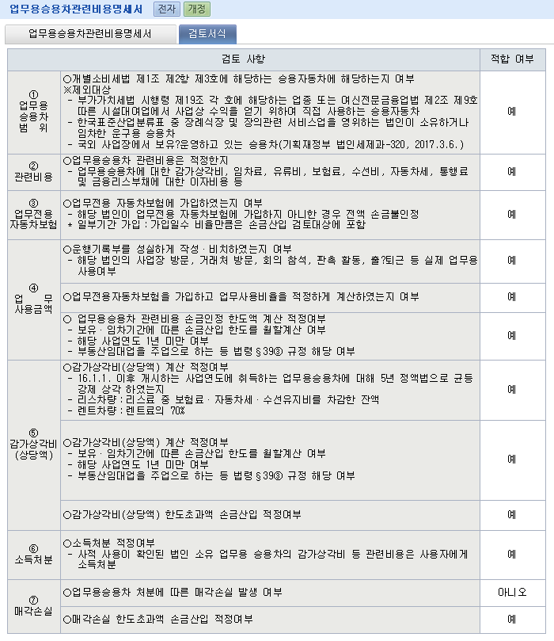
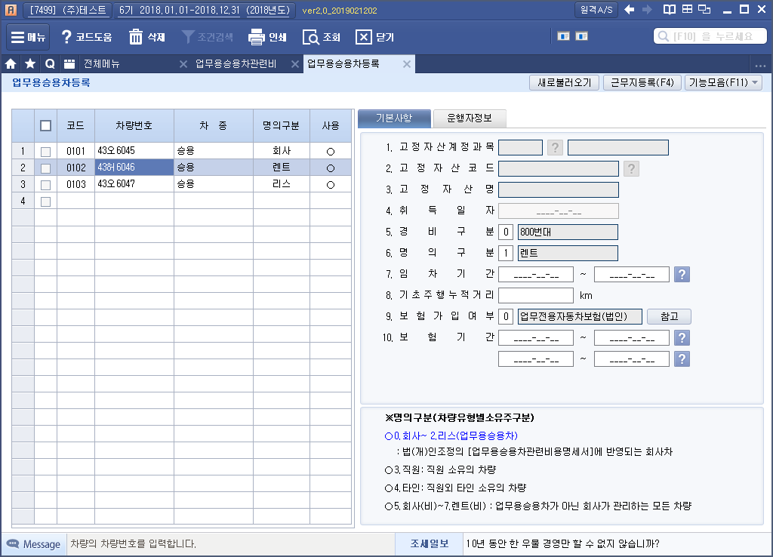
 |  |  |  |  |  |  | 자사법인명의
 |  |  |  |  |  |  | 리스차량
 |  |  |  |  |  |  | 렌트(허·하·호)

 |  |  |  |  |  |  | 가입
 |  |  |  |  |  |  | 미가입
 |  |  |  |  |  |  | 일부기간 가입

 |  |  |  |  |  |  | 작성
 |  |  |  |  |  |  | 작성하지 않음

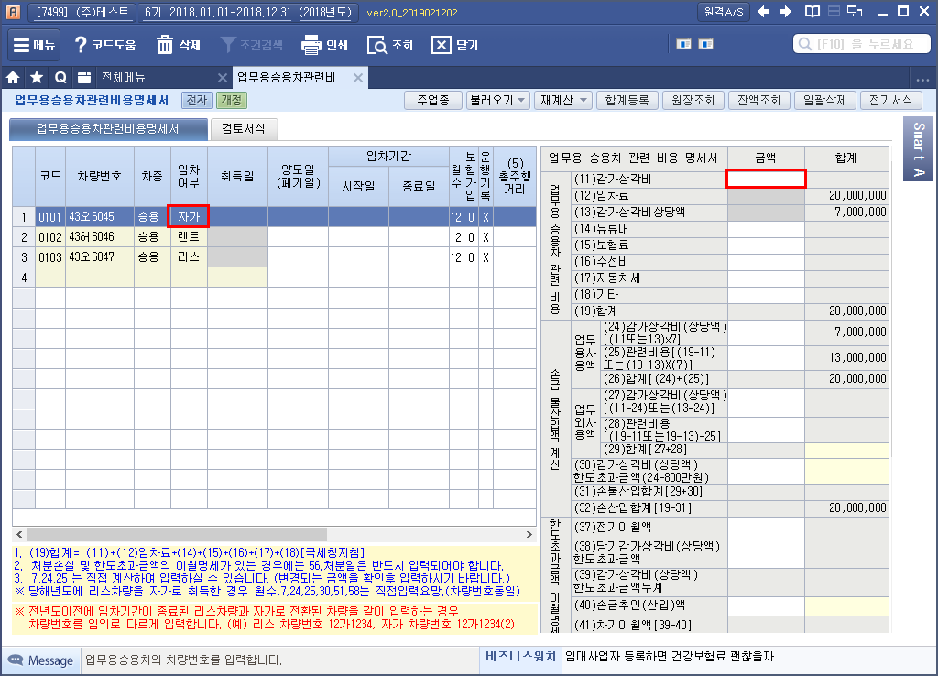

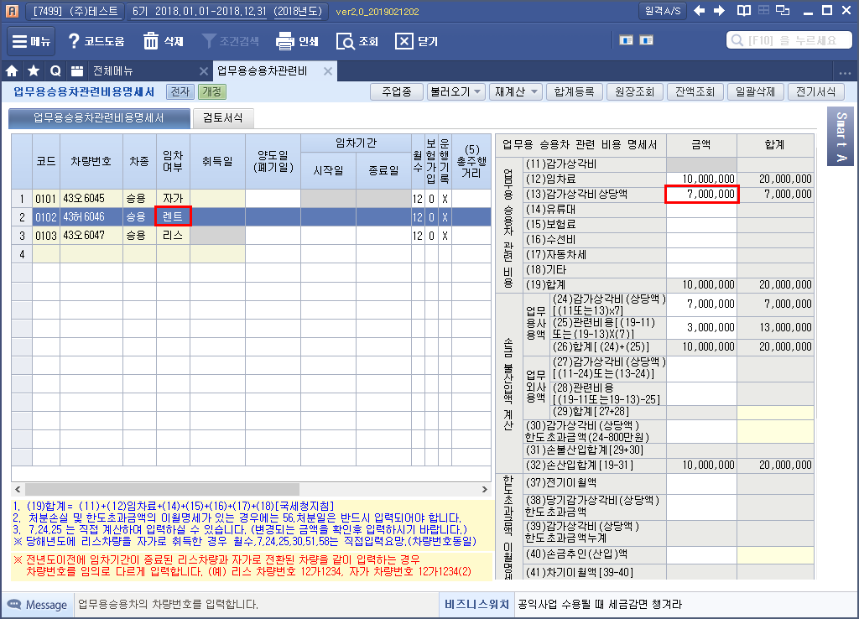

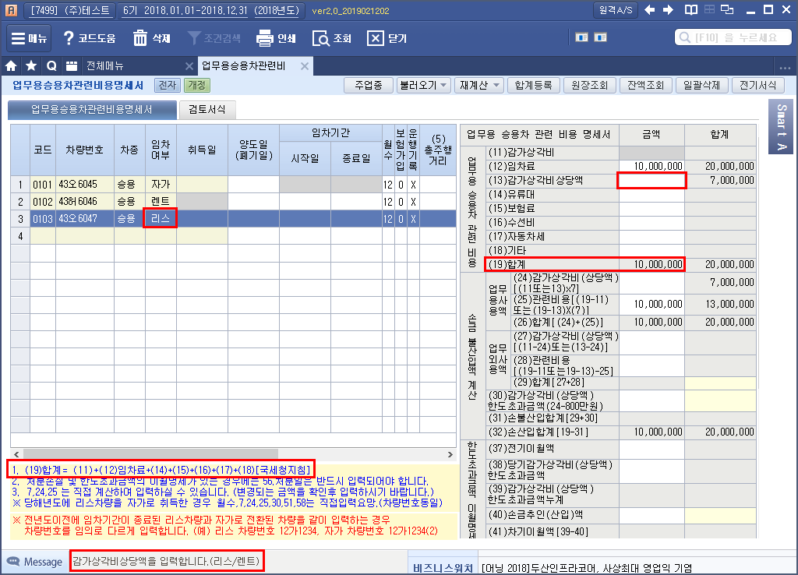

2 - 업무용승용차관련비용명세서-법인세신고제출용
■ 법인세법 시행규칙 [별지 제29호서식] (2018.03.21 개정) |  |  |  |  |  |  |  |  |  |  |  |  |  |  |  |  |  |  |  |  |  |  |  |  |  |  |  |  |  |  | (3쪽중 제1쪽) |  |  |  | 빨간색 안에 기재 |  |  |  | http://cafe.daum.net/transtax/R8Xs/26

사 업 연 도 |  | 2018-01-01 |  |  |  |  |  | 업무용(취득시 VAT불공)승용차 관련비용 명세서 (1,000CC이하 경차,화물,9인승이상승합차 제외) |  |  |  |  |  |  |  |  |  |  |  |  |  |  |  |  |  |  |  | 법인명 |  |  |  |  |  |  | 세무조사시에는 계정과목별 금액과 관련비용을 대사하므로, 비업무용승용차(화물,9인승이상승합차,1000cc이하경차,직원소유차량)도 기재하여 보관해야 합니다.
 |  | ~
 |  |  |  |  |  |  |  |  |  |  |  |  |  |  |  |  |  |  |  |  |  |  |  |  |  |  |  | 사업자등록번호
 |  | 2018-12-31 |  |  |  |  |  |  |  |  |  |  |  |  |  |  |  |  |  |  |  |  |  |  |  |  |  |  |  |  |  |  |  |  | 리스료 내용 파악이 중요. 리스료에 보험료,자동차세 등 포함 된 경우 리스회사로 부터 보험료,자동차세,수선유지비등 내용을 받아보고 수선비를 불불명하면 수선유지비를 리스료-(자동차세+보험료)*7%

1. 업무용 사용비율 및 업무용승용차 관련비용 명세 |  |  |  |  |  |  |  |  |  |  |  |  |  |  |  |  |  |  |  |  |  |  |  |  |  |  |  |  |  |  |  |  |  |  | 하단 리스차량만 (연간) 리스료 中 (리스임차료 안에 포함인 경우)
① 차량 번호 | ② 차종 |  |  | ③ 임차 여부 | ④ 보험 가입 여부 |  | ⑤ 총주행 거 리 (km) |  | ⑥ 업무용 사용거리 (km) |  | ⑦ 업 무 사용비율 (⑥/⑤) |  | ⑧ 취득가액 | ⑨ 해당연도보유 또는 임차기간월수 | ⑩ 업무용승용차 관련비용 (직 부인 - 교통위반벌과금,대리기사비 합산 제외)

 |  |  |  |  |  |  |  |  |  |  |  |  | (법인명의) 취득가액 |  | ⑪ (법인명의) (세법한도) 감가상각비 |  | ⑫(연간)임차료 |  |  |  | ⑭유류비 |  |  | ⑮보험료 (기간안분) (법인직접납부분분) |  | (16) 수선비 (법인직접납부분만) |  |  | (17) 자동차세 (법인직접납부분만) | (18) 기타 (통행료등) |  | (19) 합계 |  |  | 보험료 | 자동차세 |  | 수선유지비
 |  |  |  |  |  |  |  |  |  |  |  |  | 취득일(양도일),임차기간 |  |  |  |  | ⑬감가상각 비상당액
66호1234 | 올뉴쏘렌토 |  |  | 렌트 | 부 |  |  |  |  |  | 0.0000% |  |  | 12 |  |  | 10,000,000 |  |  |  | 3,000,000 |  |  |  |  |  |  |  |  | - |  | 13,000,000 |  |  | - | - |  | -
 |  |  |  |  |  |  |  |  |  |  |  |  | 2016-12-19 |  |  |  |  |  |  |  |  |  |  |  |  |  |  |  |  |  |  |  |  |  |  |  |  |  |  |  | 업무용승용차관련비용명세서 작성시 리스가액전체를 임차료에 기재하고
 |  |  |  |  |  |  |  |  |  |  |  |  | 2019-12-19 |  |  |  | 70% | 7,000,000 |  |  |  |  |  |  |  |  |  |  |  |  |  |  |  |  |  |  |  |  |  |  | 해당 리스가액에서 리스가액에 포함된 보험료, 자동차세, 수선비를 차감한 금액을 감가상각비상당액으로 기재하는 것으로
69하4321 | 모하비 |  |  | 렌트 | 여 |  | 29,730 |  | 29,730 |  | 100.0000% |  |  | 12 |  |  | 12,537,360 |  |  |  | 7,474,232 |  |  |  |  |  |  |  |  | 91,040 |  | 20,102,632 |  |  | - | - |  | - |  |  | (리스가액에 포함되지 않는 보험료 자동차세를 회사에서 부담하는 경우 별도 부담하는 보험료 및 자동차세는 오른쪽 해당 비용란에 기재),
 |  |  |  |  |  |  |  |  |  |  |  |  | 2016-07-25
 |  |  |  |  |  |  |  |  |  |  |  |  | 2019-07-25 |  |  |  | 70% | 8,776,152
18하5879 | 니로하이브리드 |  |  | 렌트 | 여 |  | 6,950 |  | 6,950 |  | 100.0000% |  |  | 12 |  |  | 1,287,275 |  |  |  | 120,000 |  |  |  |  |  |  |  |  |  |  | 1,407,275 |  |  | - | - |  | -
 |  |  |  |  |  |  |  |  |  |  |  |  | 2017-10-16
 |  |  |  |  |  |  |  |  |  |  |  |  | 2020-10-16 |  |  |  | 70% | 901,092
 |  |  |  |  |  |  |  |  |  |  | 0.0000% |  |  | 12 |  |  |  |  |  |  | - |  |  |  |  |  |  |  |  |  |  | - |  |  | - | - |  | -

 |  |  |  |  |  |  |  |  |  |  |  |  |  |  |  |  |  | -
 |  |  |  |  |  |  |  |  |  |  | 0.0000% |  |  | 12 |  |  |  |  |  |  | - |  |  |  |  |  |  |  |  |  |  | - |  |  | - | - |  | -

 |  |  |  |  |  |  |  |  |  |  |  |  |  |  |  |  |  | -
 |  |  |  |  |  |  |  |  |  |  | 0.0000% |  |  | 12 |  |  |  |  |  |  | - |  |  |  |  |  |  |  |  |  |  | - |  |  | - | - |  | -

 |  |  |  |  |  |  |  |  |  |  |  |  |  |  |  |  |  | -
 |  |  |  |  |  |  |  |  |  |  | 0.0000% |  |  | 12 |  |  |  |  |  |  | - |  |  |  |  |  |  |  |  |  |  | - |  |  | - | - |  | -

 |  |  |  |  |  |  |  |  |  |  |  |  |  |  |  |  |  | -
 |  |  |  |  |  |  |  |  |  |  | 0.0000% |  |  | 12 |  |  |  |  |  |  | - |  |  |  |  |  |  |  |  |  |  | - |  |  | - | - |  | -

 |  |  |  |  |  |  |  |  |  |  |  |  |  |  |  |  |  | -
17.합계 |  |  |  |  |  |  |  |  |  |  |  |  |  |  | - |  | 23,824,635 |  |  |  | 10,594,232 |  |  | - |  | - |  |  | - | 91,040 |  | 34,509,907
 |  |  |  |  |  |  |  |  |  |  |  |  |  |  |  |  |  | 16,677,244

2. 업무용승용차 관련비용 손금불산입 계산
(21) 차량 번호 | (22). 업무사용금액 |  |  |  |  |  |  |  |  |  |  |  |  |  |  | (23). 업무외사용금액 (인정상여처분-연말정산재정산) |  |  |  |  |  |  |  |  |  |  | (30).감가상각비 (상당액) 한도초과금액 (24. - 800만원) |  |  | (31). 손금불산입 합계 (29.+30.) |  | (32). 손금산입 합계 (19.-31.)
 | (24). 감가상각비 (상당액) [( ⑪또는⑬)×⑦)] |  |  |  |  | (25). 관련비용 [(19.-⑪. 또는19.) ×⑬)] |  |  |  | (26). 합계 (24.+25.) |  |  |  |  |  | (27).감가상각비 (상당액) (⑪-24. 또는 ⑬-24.) |  |  |  | (28).관련비용 [(19.-⑪. 또는 19.-⑬)-25.] |  |  |  |  | (29). 합계 (27.+28.)
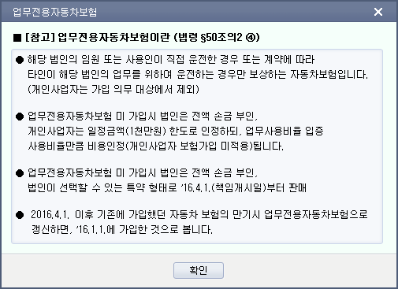
 |  |  |  |  |  |  |  |  |  |  |  |  |  |  |  |  |  |  |  |  |  |  |  |  |  |  |  |  |  |  |  |  |  | 감가상각비한도 |  |  | 감가상각비한도
66호1234 | - |  |  |  |  | - |  |  |  | - |  |  |  |  |  | 7,000,000 |  |  |  | 6,000,000 |  |  |  |  | 13,000,000 |  | - |  |  | 13,000,000 |  | - |  | -8,000,000 |  |  | 8,000,000 |  |  | 1
69하4321 | 8,776,152 |  |  |  |  | 11,326,480 |  |  |  | 20,102,632 |  |  |  |  |  | - |  |  |  | - |  |  |  |  | - |  | 776,152 |  |  | 776,152 |  | 19,326,480 |  | 776,152 |  |  | -776,152 |  |  | 2
18하5879 | 901,092 |  |  |  |  | 506,183 |  |  |  | 1,407,275 |  |  |  |  |  | - |  |  |  | - |  |  |  |  | - |  | - |  |  | - |  | 1,407,275 |  | -7,098,908 |  |  | 7,098,908 |  |  | 3
 | - |  |  |  |  | - |  |  |  | - |  |  |  |  |  | - |  |  |  | - |  |  |  |  | - |  | - |  |  | - |  | - |  | -8,000,000 |  |  | 8,000,000 |  |  | 4
 | - |  |  |  |  | - |  |  |  | - |  |  |  |  |  | - |  |  |  | - |  |  |  |  | - |  | - |  |  | - |  | - |  | -8,000,000 |  |  | 8,000,000 |  |  | 5
 | - |  |  |  |  | - |  |  |  | - |  |  |  |  |  | - |  |  |  | - |  |  |  |  | - |  | - |  |  | - |  | - |  | -8,000,000 |  |  | 8,000,000 |  |  | 6
 | - |  |  |  |  | - |  |  |  | - |  |  |  |  |  | - |  |  |  | - |  |  |  |  | - |  | - |  |  | - |  | - |  | -8,000,000 |  |  | 8,000,000 |  |  | 7
 | - |  |  |  |  | - |  |  |  | - |  |  |  |  |  | - |  |  |  | - |  |  |  |  | - |  | - |  |  | - |  | - |  | -8,000,000 |  |  | 8,000,000 |  |  | 8
30.합계 | 9,677,244 |  |  |  |  | 11,832,663 |  |  |  | 21,509,907 |  |  |  |  |  | 7,000,000 |  |  |  | 6,000,000 |  |  |  |  | 13,000,000 |  | 776,152 |  |  | 13,776,152 |  | 20,733,755
■ 법인세법 시행규칙 [별지 제29호서식] <신설 2016...> |  |  |  |  |  |  |  |  |  |  |  |  |  |  |  |  |  |  |  |  |  |  |  |  |  |  |  |  |  |  |  |  | (2쪽)
사 업 연 도 |  | 2018-01-01 |  |  |  |  |  | 업무용승용차 관련비용 명세서 |  |  |  |  |  |  |  |  |  |  |  |  |  |  |  |  |  |  |  | 법인명
 |  | ~
 |  |  |  |  |  |  |  |  |  |  |  |  |  |  |  |  |  |  |  |  |  |  |  |  |  |  |  | 사업자등록번호
 |  | 2018-12-31

3. 감가상각비(상당액) 한도초과금액 이월명세
34.차 량 번 호 |  |  | 35.차종 |  |  |  | 36.취득일 (임차기간) |  |  |  | 37.전기이월액 |  |  |  |  |  |  | 38.당기 감가상각비(상당액) 한도초과금액 |  |  |  |  | 39.감가상각비(상당액) 한도초과금액 누계 (37.+38.) |  |  |  | 40.손금추인(산입)액 |  |  |  | 41.차기이월액(39.-40.)
66호1234 |  |  | 올뉴쏘렌토 |  |  |  | 2016-12-19 |  |  |  |  |  |  |  |  |  |  | - |  |  |  |  | - |  |  |  | - |  |  |  | -
 |  |  |  |  |  |  | 2019-12-19 |  |  |  |  |  |  |  |  |  |  |  |  |  |  |  |  |  |  |  |  |  |  |  |  |  |  | 1
69하4321 |  |  | 모하비 |  |  |  | 2016-07-25 |  |  |  | 776,152 |  |  |  |  |  |  | 776,152 |  |  |  |  | 1,552,304 |  |  |  | - |  |  |  | 1,552,304
 |  |  |  |  |  |  | 2019-07-25 |  |  |  |  |  |  |  |  |  |  |  |  |  |  |  |  |  |  |  |  |  |  |  |  |  |  | 2
18하5879 |  |  | 니로하이브리드 |  |  |  | 2017-10-16 |  |  |  |  |  |  |  |  |  |  | - |  |  |  |  | - |  |  |  | - |  |  |  | -
 |  |  |  |  |  |  | 2020-10-16 |  |  |  |  |  |  |  |  |  |  |  |  |  |  |  |  |  |  |  |  |  |  |  |  |  |  | 3
 |  |  |  |  |  |  |  |  |  |  |  |  |  |  |  |  |  | - |  |  |  |  | - |  |  |  | - |  |  |  | -
 |  |  |  |  |  |  |  |  |  |  |  |  |  |  |  |  |  |  |  |  |  |  |  |  |  |  |  |  |  |  |  |  |  | 4
 |  |  |  |  |  |  |  |  |  |  |  |  |  |  |  |  |  | - |  |  |  |  | - |  |  |  | - |  |  |  | -
 |  |  |  |  |  |  |  |  |  |  |  |  |  |  |  |  |  |  |  |  |  |  |  |  |  |  |  |  |  |  |  |  |  | 5
 |  |  |  |  |  |  |  |  |  |  |  |  |  |  |  |  |  | - |  |  |  |  | - |  |  |  | - |  |  |  | -
 |  |  |  |  |  |  |  |  |  |  |  |  |  |  |  |  |  |  |  |  |  |  |  |  |  |  |  |  |  |  |  |  |  | 6
 |  |  |  |  |  |  |  |  |  |  |  |  |  |  |  |  |  | - |  |  |  |  | - |  |  |  | - |  |  |  | -
 |  |  |  |  |  |  |  |  |  |  |  |  |  |  |  |  |  |  |  |  |  |  |  |  |  |  |  |  |  |  |  |  |  | 7
 |  |  |  |  |  |  |  |  |  |  |  |  |  |  |  |  |  | - |  |  |  |  | - |  |  |  | - |  |  |  | -
 |  |  |  |  |  |  |  |  |  |  |  |  |  |  |  |  |  |  |  |  |  |  |  |  |  |  |  |  |  |  |  |  |  | 8

38. 합계 |  |  |  |  |  |  |  |  |  |  | 776,152 |  |  |  |  |  |  | 776,152 |  |  |  |  | 1,552,304 |  |  |  | - |  |  |  | 1,552,304
4. 업무용승용차 처분손실 및 한도초과금액 손금불산입액 계산
(43). 차량 번호 |  |  | (44). 양도가액 |  |  |  |  | (45).세무상 장부가액 |  |  |  |  |  |  |  |  |  |  |  |  |  |  |  |  | (50). 처분손실 (44.-49.<0) |  |  | (51). 당기손금산입액 (50. ≤ 800만원) |  |  | (52). (처분손실) 한도초과금액 손금불산입 (50. - 51.)
 |  |  |  |  |  |  |  | (46). 취득가액 |  |  |  | (47). 감가상각비 누계액 |  |  | (48).감가상각비 한도초과금액 차기이월액 (=41.) |  |  |  | (49). 합계 (46.-47.+48.)
 |  |  |  |  |  |  |  |  |  |  |  |  |  |  |  |  |  |  | - |  |  |  |  |  | - |  |  | - |  |  | -
 |  |  |  |  |  |  |  |  |  |  |  |  |  |  |  |  |  |  | - |  |  |  |  |  | - |  |  | - |  |  | -
 |  |  |  |  |  |  |  |  |  |  |  |  |  |  |  |  |  |  | - |  |  |  |  |  | - |  |  | - |  |  | -
 |  |  |  |  |  |  |  |  |  |  |  |  |  |  |  |  |  |  | - |  |  |  |  |  | - |  |  | - |  |  | -
(53).합계 |  |  | - |  |  |  |  | - |  |  |  | - |  |  | - |  |  |  | - |  |  |  |  |  | - |  |  | - |  |  | -
5. 업무용승용차 처분손실 한도초과금액 이월명세
(54) 차량번호 |  |  | (55) 차종 |  |  |  |  | (56) 처분일 |  |  |  | (57).전기이월액 |  |  |  |  |  |  |  |  |  | (58).손금산입액(800만원 한도) |  |  |  |  |  |  | (59).차기이월액 (57.-58.)
 |  |  |  |  |  |  |  |  |  |  |  |  |  |  |  |  |  |  |  |  |  | - |  |  |  |  |  |  | -
 |  |  |  |  |  |  |  |  |  |  |  |  |  |  |  |  |  |  |  |  |  | - |  |  |  |  |  |  | -
 |  |  |  |  |  |  |  |  |  |  |  |  |  |  |  |  |  |  |  |  |  | - |  |  |  |  |  |  | -
 |  |  |  |  |  |  |  |  |  |  |  |  |  |  |  |  |  |  |  |  |  | - |  |  |  |  |  |  | -
(60). 합 계 |  |  |  |  |  |  |  |  |  |  |  | - |  |  |  |  |  |  |  |  |  | - |  |  |  |  |  |  | -

운행일지 작성예시
※ 본 서식은 Excel DATA 를 자동 변환하기 위한 서식입니다.

사업자등록번호 |  |  | 1234567890 |  |  | 운행기록부 (업무용승용차)
※ 명의구분 (차량유형별 소유주 구분)
○ 0.회사 ~ 2.리스(업무용승용차)
: 법(개)인 조정의 [업무용승용차관련비용명세서]에 반영되는 회사 차량
○ 3.직원: 직원소유의 차량
○ 4.타인: 직원외 타인 소유의 차량
○ 5.회사(비)~7.렌트(비) : 업무용승용차가 아닌 회사가 관리하는 모든 차량
1. 기본 정보 [ 신규차량 자동 등록시 - ①~④ 모두 기입/ ※ 차량등록된경우-②,④ 만 기입 ]
①차종 |  |  |  | ②차량번호 |  | ③기초km |  | ④명의구분
쏘나타2.0 |  |  |  | 서울1가1234 |  | 10,000 |  | 0.회사
※ 빨간색 체크부분은 필수 입력사항입니다.
[비고 : 해당 숫자 입력, 직접 내용 입력]
1.거래처방문
2.제조시설등 사업장방문
3.회의참석
4.판촉활동
5.교육등 기타업무활동
2. 차량 운행기록 내역 |  |  |  |  |  |  |  |  |  |  |  |  | [단위 : km]
년도 | 월 | 일 | 부서 | 성명 | 구분 | 분류(출) | 출발지명 | 주소 | 분류(도) | 도착지명 | 주소 | 주행km | 비고
2016 | 6 | 1 | 영업팀 | 홍길동 | 1.출근용 | 자택 |  |  | 회사 |  |  | 10 | 1
2016 | 6 | 1 | 영업팀 | 홍길동 | 3.업무용 | 회사 |  |  | 거래처 | 가나상사 | 서울시 강남구 압구정동 100 | 30 | 2
2016 | 6 | 1 | 영업팀 | 홍길동 | 3.업무용 | 거래처 | 가나상사 | 서울시 강남구 압구정동 100 | 회사 |  |  | 30 | 3
2016 | 6 | 1 | 영업팀 | 홍길동 | 2.퇴근용 | 회사 |  |  | 자택 |  |  | 10 | 4
2016 | 6 | 5 | 영업팀 | 홍길동 | 4.비업무 | 자택 |  |  |  | 롯데백화점잠실점 | 서울특별시 송파구 잠실동 40-1 | 15 | 시장조사

[ 작성요령 ]
1. ※ 필수사항 (신규차량등록포함하여 입력시) : 사업자번호, 차종, 차량번호,명의구분,년,월,일,구분,주행km
2. 신규 부서,사원이 있는 경우 프로그램(부서/사원등록)에서 먼저 등록 해야 합니다.
3. 신규 차량의 경우 엑셀업로드시 프로그램(업무용차량등록) 에
기본 입력 사항 (①~④)이 자동 등록 됩니다.
4. 차량 운행기록 내역 작성시 자택과 회사 선택시 주소는 업로드시 자동 반영됩니다.
(업무용차량등록의 근무지와 부서사원등록의 자택주소가 반영됩니다.)
5. 비고란 작성시 숫자로 입력시 해당 내용이 운행기록부 비고내용으로 반영됩니다.
(1.거래처방문 /2.제조시설등 사업장방문 /3.회의참석 /4.판촉활동 /5.교육등 기타업무활동)
=> 비고란에 숫자외의 직접 내용 입력시 해당내용이 반영됩니다.

소득처분
